布怪
小怪 |  |  |  |  |  |  |  |  |  |  | ｂｏｓｓ
怪物名称 | 星 |  |  |  | 红 | 绿 | 蓝 | 黑 | 白 | 配图

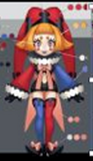
小丑 | 1 |  | human |  | 法D |  | 法D

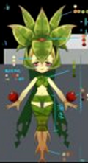
曼陀罗 | 2 |  |  |  |  | 法H

温迪戈 | 2 |  |  |  |  |  | 物D

 |  |  |  |  |  |  |  |  |  | 暂无

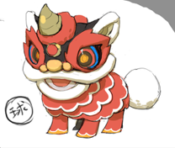
舞狮 | 1 |  |  |  | 提升S |  | 蓝D

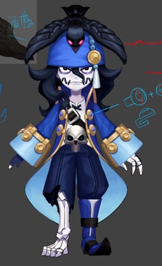
水鬼 | 2 |  |  |  |  |  | 控S

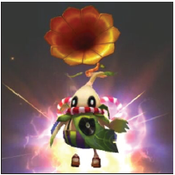
走音草 | 1 |  |  |  |  | 提升S

女刺壳 | 1 |  |  |  | T

 |  |  |  |  |  |  |  |  |  | 暂无

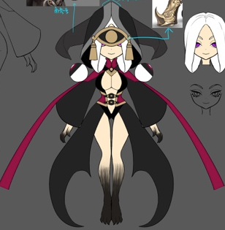
女妖 | 2 |  |  |  |  |  |  | 法D妨害S

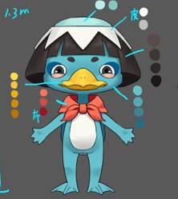
河童 | 1 |  | human |  |  | 绿法D | 提升S

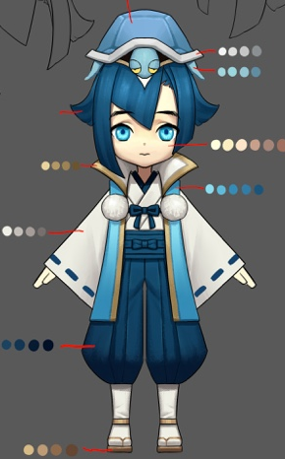
龙宫童子 | 2 |  |  |  |  |  | H

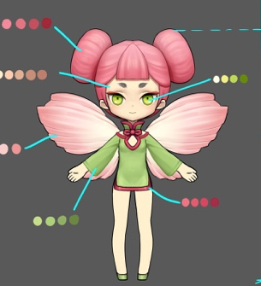
花魄 | 1 |  | human |  |  | 物D

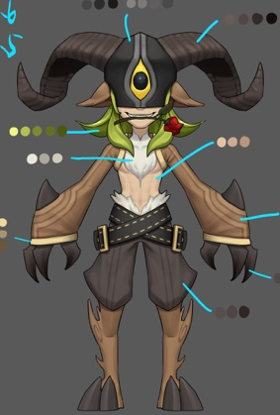
潘神 | 2 |  |  |  |  | 物D

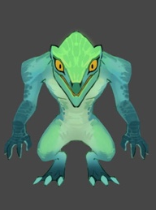
蜥蜴人 | 1 |  | human |  | 物D | 物Ｔ

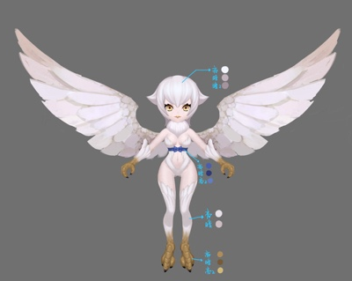
哈皮 | 2 |  |  |  |  |  |  |  | Ｈ提升Ｓ

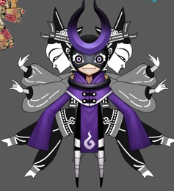
皮影 | 1 |  | human |  |  |  |  | 法Ｄ

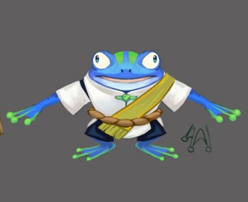
蛙鬼 | 1 |  |  |  |  |  | 法Ｄ

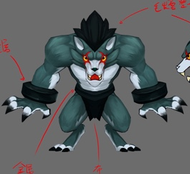
狼人 | 2 |  |  |  |  |  |  | 物Ｄ

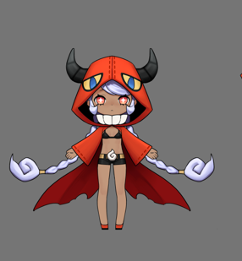
凯瑞斯 | 3 |  |  |  | 法D |  |  |  | 妨害Ｓ

 | 小怪1 |  | 小怪2 |  | boss
副本1-1 | 小丑（蓝法D） | 1 | 凯瑞斯（红法D） | 3 |  |  | 小怪1仍可选蛙鬼（由于是一上来的怪，蛙鬼有点。。）
副本1-2 | 凯瑞斯（红法D） | 3 | 河童（绿法D） | 1
副本1-3 | 蛙鬼（蓝法D） | 1 | 小丑（红法D） | 1
副本1-4 | 小丑（红法D） | 1 | 河童（绿法D） | 1
副本1-5 | 女刺壳（红T） | 1 | 蛙鬼（蓝法D） | 1 |  | 敌方出现T和嘲讽
副本1-6 | 潘神（绿物D） | 2 | 花魄（绿物D） | 1 |  | 出现前置技能
副本1-7 | 小丑（蓝法D） | 1 | 舞狮（红s） | 1
副本1-8 | 舞狮（蓝法D） | 1 | 花魄（绿物D） | 1
副本2-1 | 蜥蜴人（红物D） | 1 | 曼陀罗（绿法H） | 2 |  | 敌方出现H
副本2-2 | 河童（蓝提升S） | 1 | 小丑（红法D） | 1
副本2-3 | 花魄（绿物D） | 1 | 女刺壳（红T） | 1
副本2-4 | 龙宫童子（蓝H） | 2 | 舞狮（蓝法D） | 1
副本2-5 | 蜥蜴人（绿T） | 1 | 潘神（绿物D） | 2
副本2-6 | 狼人（黑物D） | 2 | 水鬼（蓝控s） | 2 |  | 出现附加眩晕和死亡反应
副本2-7 | 女妖（黑法D妨害S） | 2 | 哈皮（白H提升S） | 2 |  | 出现hot
副本2-8 | 皮影（黑法D） | 1 | 凯瑞斯（白妨害S） | 3 |  | 出现dot

大招统计 | 物理 | 水 | 火 | 草 | 光 | 暗
群体 | 草潘神（自） | 水丑（自），水河童，水鬼（附加眩晕） | 火凯瑞斯（自） |  | 光凯瑞斯（附带智力下降） | 暗皮影（自动）
单体 | 草花魄（手），暗狼人 | 水蛙鬼（自）、水舞狮（手） | 火丑（手），火蜥蜴人（自） | 草河童（手） |  | 暗女妖（自）
嘲讽（群） | 草蜥蜴人（自） |  | 火刺壳（自）
群体力量，智力提升 |  |  | 火舞狮（自）
单体治疗 | 草曼陀罗
群体治疗 |  | 水龙宫童子 |  |  | 光哈皮（附加hot）

被动统计 | 水 | 火 | 草 | 光 | 暗
单体智力提升 | 水丑 | 火丑
攻击附加自身智力提升 |  | 火凯瑞斯
血量低于XX%，智力提升 |  |  | 草河童
被攻击时，攻方速度下降 | 水蛙鬼
攻击附加自身力量提升 |  |  | 草花魄
被攻击时，几率嘲讽攻方 |  | 火刺壳
前置物攻 |  |  | 草潘神
血量低于XX%，速度提升 |  | 火舞狮
前置技能，自身加智力 | 水舞狮
力量提升10% |  | 火蜥蜴人
物理攻击时，几率嘲讽 |  |  | 草蜥蜴人
被攻击时智力提升 |  |  | 草曼陀罗
前置技能，群体添加防御buff | 水河童
暴击率提升20% | 水龙宫童子
攻击时恢复体力 |  |  |  |  | 暗狼人
死亡敌方群体防御下降 |  |  |  | 光凯瑞斯
攻击几率附加敌方防御力下降 |  |  |  |  | 暗女妖
死亡己方群体回血 |  |  |  | 光哈皮
攻击几率附加暗属性弱dot |  |  |  |  | 暗皮影
使用buff技能，目标几率眩晕 | 水鬼

被动类型 | 个数
前置技能（群体buff） | 3
属性提升 | 4
攻击附加 | 4
被攻击附加 | 2
血量低于 | 2
嘲讽 | 2
死亡 | 2
附加dot，hot，眩晕 | 2

